2018_09_data
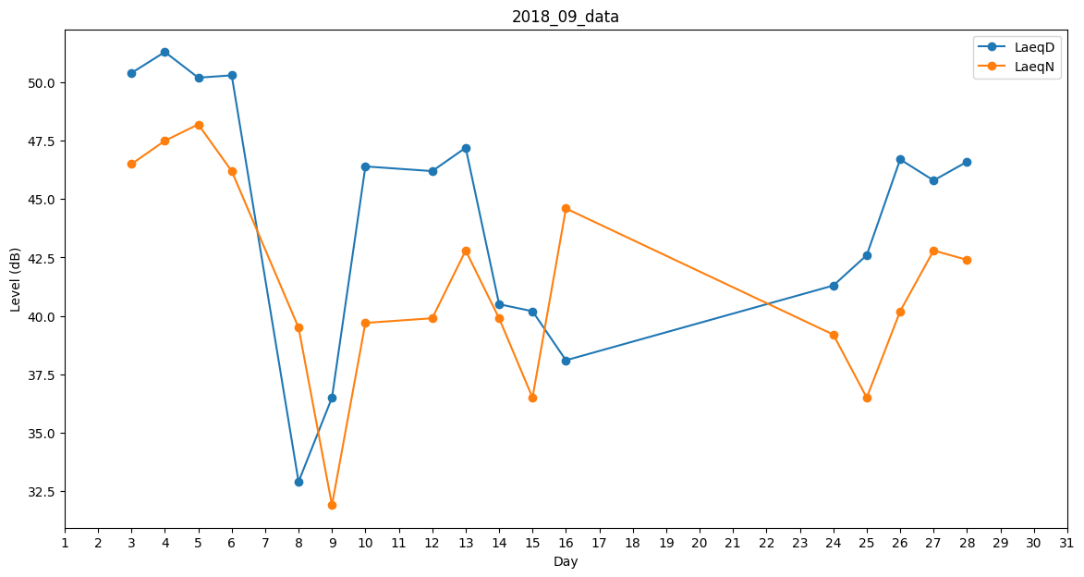
Day | LaeqD | LaeqN
1 | 43.2 | 0
2 | 0 | 0
3 | 50.4 | 46.5
4 | 51.3 | 47.5
5 | 50.2 | 48.2
6 | 50.3 | 46.2
7 | 45.5 | 0
8 | 32.9 | 39.5
9 | 36.5 | 31.9
10 | 46.4 | 39.7
11 | 42.6 | 0
12 | 46.2 | 39.9
13 | 47.2 | 42.8
14 | 40.5 | 39.9
15 | 40.2 | 36.5
16 | 38.1 | 44.6
17 | 0 | 0
18 | 0 | 0
19 | 45.3 | 0
20 | 40.7 | 0
21 | 0 | 0
22 | 33.5 | 0
23 | 0 | 0
24 | 41.3 | 39.2
25 | 42.6 | 36.5
26 | 46.7 | 40.2
27 | 45.8 | 42.8
28 | 46.6 | 42.4
29 | 41.8 | 0
30 | 0 | 0

